PA
รายงานตัวชี้วัดกระทรวงสาธารณสุข (Health KPI) จังหวัด….สุราษฎร์ธานี...(คลัสเตอร์ท่องเที่ยวฯ)................................................................................................................................
ตัวชี้วัด | ค่าเป้าหมายปี 2564 | Small Success 3 เดือน | ผลการดำเนินงาน | ปัญหาอุปสรรค
เมืองสมุนไพรทุกแห่งผ่านเกณฑ์การประเมิน | ร้อยละ 70 (10 จังหวัด) | 1.มีรายงานข้อมูลผู้ปลูก/พื้นที่ปลูก/ข้อมูลการซื้อขายสมุนไพรระดับจังหวัด (คลัสเตอร์เกษตรฯ)
 |  | 2.มีเกษตรกรที่เข้าร่วมโครงการเมืองสมุนไพรเพิ่มขึ้น ร้อยละ 5 จากปีที่ผ่านมา (คลัสเตอร์เกษตรฯ)
 |  | 3.มีการส่งเสริมและให้คำปรึกษาแก่ผู้ประกอบการสมุนไพรในจังหวัด (คลัสเตอร์อุตสาหกรรมฯ)
 |  | 4. มีการสร้างภาพลักษณ์สมุนไพรผ่านการท่องเที่ยวเชิงสุขภาพ อาหาร ความงาม และการแพทย์แผนไทย (กรม พท.ร่วมกับคลัสเตอร์ท่องเที่ยวฯ) | 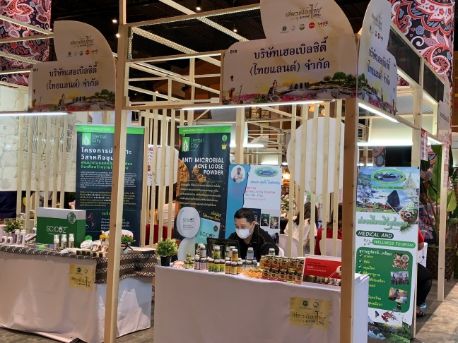 ส่งเสริมและประชาสัมพันธ์เมืองสมุนไพรจังหวัดสุราษฎร์ธานีโดยร่วมงานกับกรมการแพทย์แผนไทยและการแพทย์ทางเลือก ณ ไอคอนสยาม วันที่ 9 - 13 ธันวาคม 2563
 |  | 5.สุ่มตรวจรับรองมาตรฐานวัตถุดิบสมุนไพรจากเมืองสมุนไพร (COA) (ทุกจังหวัดเมืองสมุนไพร) | กรมการแพทย์แผนไทยและการแพทย์ทางเลือก โดยกองสมุนไพรเพื่อเศรษฐกิจได้ประชุมหารือร่วมกับจังหวัดเมืองสมุนไพร 14 จังหวัด เพื่อกำหนดวัตถุดิบสมุนไพรในการส่งตรวจวิเคราะห์ทางห้องปฏิบัติการและรับรองผลการตรวจวิเคราะห์ทางห้องปฏิบัติการ (Certificate of Analysis : COA) ซึ่งได้กำหนดให้จังหวัดเมืองสมุนไพร 14 จังหวัด ส่งตัวอย่างวัตถุดิบสมุนไพร 2 ตัวอย่าง/เมืองสมุนไพร โดย ตัวอย่างที่ 1 เป็นขมิ้นชันหรือฟ้าทะลายโจร เพื่อดำเนินการตรวจวิเคราะห์สารสำคัญและโลหะหนัก และตัวอย่างที่ 2 เป็นสมุนไพรเด่นในจังหวัด เพื่อดำเนินการตรวจวิเคราะห์โลหะหนัก และกำหนดให้ส่งวัตถุดิบสมุนไพรมายังกรมการแพทย์แผนไทยและการแพทย์ทางเลือกภายในวันที่ 28 กุมภาพันธ์ 2564 เพื่อส่งตรวจวิเคราะห์ทางห้องปฏิบัติการ โดยการสุ่มตรวจวัตถุดิบสมุนไพรเพื่อรับรองมาตรฐานของวัตถุดิบสมุนไพรภายในจังหวัดสุราษฎร์ธานี จำนวน 2 ชนิด คือ ขมิ้นชัน (ปริมาณสารสำคัญและปริมาณสารปนเปื้อน)และฟ้าทะลายโจร (ปริมาณสารปนเปื้อน) และมีแผนดำเนินการในช่วงไตรมาสที่ 2 ของปีงบประมาณ 2564
 |  | หมายเหตุ : แนบรายละเอียดแผนการดำเนินงาน และงบประมาณภาพรวมของจังหวัดเมืองสมุนไพร
 |  | Small Success 6 เดือน | ผลการดำเนินงาน | ปัญหาอุปสรรค
 |  | 1. มีเกษตรกรรายใหม่ที่ได้รับการถ่ายทอดความรู้เรื่อง GAP/ Organic สมุนไพร ปีละ 50 ราย (คลัสเตอร์เกษตรฯ)
 |  | 2. มีการส่งเสริมการปลูกพืชสมุนไพรในพื้นที่ที่ได้รับการรับรอง Organic อย่างน้อย 1 แหล่ง (คลัสเตอร์เกษตรฯ)
 |  | 3. มีรายงานข้อมูลผู้ประกอบการ/โรงงานสมุนไพร/การซื้อขายของโรงงานอุตสาหกรรม (คลัสเตอร์อุตสาหกรรมฯ)
 |  | 4. มีรายงานข้อมูลจำนวนนักท่องเที่ยวการท่องเที่ยวและมูลค่าการท่องเที่ยวในจังหวัดเมืองสมุนไพร (คลัสเตอร์ท่องเที่ยวฯ)
 |  | หมายเหตุ : แนบรายละเอียดรายงานการประชุมของคณะ กรรมการขับเคลื่อนเมืองสมุนไพรของจังหวัด (ผู้ว่าราชการจังหวัดเป็นประธาน)
 |  | Small Success 9 เดือน | ผลการดำเนินงาน | ปัญหาอุปสรรค
 |  | 1. รายงานข้อมูลมูลค่าการบริโภคสมุนไพรและผลิตภัณฑ์สมุนไพรของจังหวัด (กรม พท. และทุกจังหวัดเมืองสมุนไพร)
 |  | 2.ส่งเสริมภาพลักษณ์และสร้างความเชื่อมั่นผลิตภัณฑ์สมุนไพรผ่านนิทรรศการ (กรม พท. ร่วมกับคลัสเตอร์อุตสาหกรรมฯ)
 |  | 3.มีรายงานข้อมูลจำนวนผลิตภัณฑ์สมุนไพรแปรรูป/ผลิตภัณฑ์เด่นของจังหวัด/ผลิตภัณฑ์สมุนไพรGI/ผลิตภัณฑ์สมุนไพรพรีเมี่ยม/ผลิตภัณฑ์สมุนไพรที่มีศักยภาพสูงทางเศรษฐกิจ (ทุกจังหวัดเมืองสมุนไพร)
 |  | 4. มีรายงานข้อมูลจำนวนนักท่องเที่ยวการท่องเที่ยวและมูลค่าการท่องเที่ยวในจังหวัดเมืองสมุนไพร (คลัสเตอร์ท่องเที่ยวฯ)
 |  | Small Success 12 เดือน | ผลการดำเนินงาน | ปัญหาอุปสรรค
 |  | 1. เมืองสมุนไพรอย่างน้อย 10 จังหวัด ผ่านเกณฑ์การประเมินตามตัวชี้วัดของแต่ละ คลัสเตอร์ 3 ใน 4 ข้อ (กรม พท.และเมืองสมุนไพรทุกจังหวัด)

